상품제안서
매트PP 세모 휴대용 치약칫솔 케이스 | 상품코드: S48125

 |  |  |  |  |  |  | 02-713-8555 | www.synergygift.co.kr
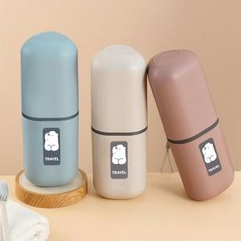 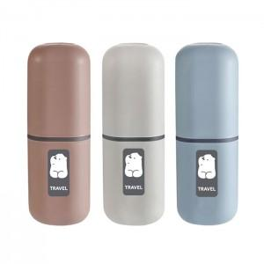 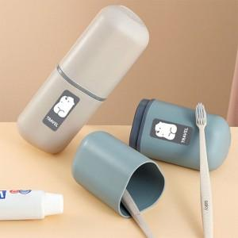

【상세/제작정보】 | <p><span style="font-size: 14pt;">※치약, 칫솔 미포함 상품입니다.</span>&nbsp;</p>

【인쇄/포장옵션】 | 실크, 레이저, 컬러필름전사 / 포장지포장

【공급단가】 | 수량 | 50~ | 100~ | 300~ | 1,000~ | 5,000~
*VAT별도 | 단가 | 2,700원 | 2,600원 | 2,450원 | 2,300원 | 2,250원

【상품 URL】 | https://www.synergygift.co.kr:443/src/goods_detail.php?gdno=48125

